EVALUACION1
 |  | 75% | 25% | 100%
 | INTEGRANTES | GRUPAL | INDIVIDUAL
1 | Rodrigo Santibáñez | 4.1 | 4.6 | 4.2
2 | Yerson Molina | 4.1 | 4.6 | 4.2
3 | David Garrido | 4.1 | 4.6 | 4.2

GRUPAL |  | Nivel de Logro | NIVELES DE LOGRO Y PUNTAJES
 | Aspectos a Evaluar |  | Completamente logrado |  | Logrado |  | Logro Incipiente |  | No logrado
 | 1. Implementa una metodología que permite el logro de los objetivos propuestos, de acuerdo a los estándares de la disciplina. | Logro incipiente |  |  |  |  | X | 3
 | 2. Genera evidencias que dan cuenta del cumplimiento del Proyecto CAPSTONE, en relación a documentación, programación y almacenamiento de datos, de acuerdo a lo planificado por el equipo y que cumpla con estándares de desarrollo de la industria | Logro incipiente |  |  |  |  | X | 6
 | 4. Relaciona el Proyecto APT con las competencias del perfil de egreso de su Plan de Estudio. | Completamente logrado | X | 5
 | 5. Utiliza de manera precisa el lenguaje técnico en los entregables de acuerdo con lo requerido por la disciplina. | Logrado |  |  | X | 3
 | 6. Utiliza correctamente las reglas de redacción, ortografía (literal, puntual, acentual) y las normas para citas y referencias. | Completamente logrado | X | 5
 | 7. Entrega la documentación y evidencias requerida por la asignatura de acuerdo a la estrucutra y nombres solicitados, guardando todas las evidencias de avances en Git | Logrado |  |  | X | 9
 | 9.-Generan evidencias claras dentro del repositorio del aporte de cada uno de los integrantes del equipo que permitan identificar la equidad en el trabajo y la participación de cada estudiante. | Completamente logrado | X | 15
 | Puntaje | 46 |  | 25 |  | 12 |  | 9 |  | 0
 | Nota | 4.1

INDIVIDUAL | NOMBRE ALUMNO | Rodrigo Santibáñez

 | Capacidad de Trabajo en Equipo | Nivel de Logro | NIVELES DE LOGRO Y PUNTAJES
 | Aspectos a Evaluar |  | Completamente logrado |  | Logrado |  | Logro Incipiente |  | No logrado
 | 3. Relaciona el Proyecto APT con sus intereses profesionales. * | Completamente logrado | X | 5
 | 8. Expone el tema utilizando un lenguaje técnico disciplinar al presentar la propuesta y responde evidenciando un manejo de la información. * | Logrado |  |  | X | 6
 | 10. Colaboración y trabajo en equipo * | Logrado |  |  | X | 6
 | PUNTAJE | 17 |  | 5 |  | 12 |  | 0 |  | 0
 | Nota | 4.6

INDIVIDUAL | NOMBRE ALUMNO | Yerson Molina

 | Capacidad de Trabajo en Equipo | Nivel de Logro | NIVELES DE LOGRO Y PUNTAJES
 | Aspectos a Evaluar |  | Completamente logrado |  | Logrado |  | Logro Incipiente |  | No logrado
 | 3. Relaciona el Proyecto APT con sus intereses profesionales. * | Completamente logrado | X | 5
 | 8. Expone el tema utilizando un lenguaje técnico disciplinar al presentar la propuesta y responde evidenciando un manejo de la información. * | Logrado |  |  | X | 6
 | 10. Colaboración y trabajo en equipo * | Logrado |  |  | X | 6
 | PUNTAJE | 17 |  | 5 |  | 12 |  | 0 |  | 0
 | Nota | 4.6

INDIVIDUAL | NOMBRE ALUMNO | David Garrido

 | Capacidad de Trabajo en Equipo | Nivel de Logro | NIVELES DE LOGRO Y PUNTAJES
 | Aspectos a Evaluar |  | Completamente logrado |  | Logrado |  | Logro Incipiente |  | No logrado
 | 3. Relaciona el Proyecto APT con sus intereses profesionales. * | Completamente logrado | X | 5
 | 8. Expone el tema utilizando un lenguaje técnico disciplinar al presentar la propuesta y responde evidenciando un manejo de la información. * | Logrado |  |  | X | 6
 | 10. Colaboración y trabajo en equipo * | Logrado |  |  | X | 6
 | PUNTAJE | 17 |  | 5 |  | 12 |  | 0 |  | 0
 | Nota | 4.6

 | Comentarios Presentación
 | Mucho detalle al principio
 | Problema: Quien dice estos problemas? Justificar
 | Tengo mis dudas de las 3 garantías…
 | En las restricciones, no está bien el punto: Que la IA alucine…
 | Mejorar los objetivos
 | En el alcance… llevar los puntos de objetivos. En este punto llevaban los 10 minutos de la presentación
 | Revisar el Reléase
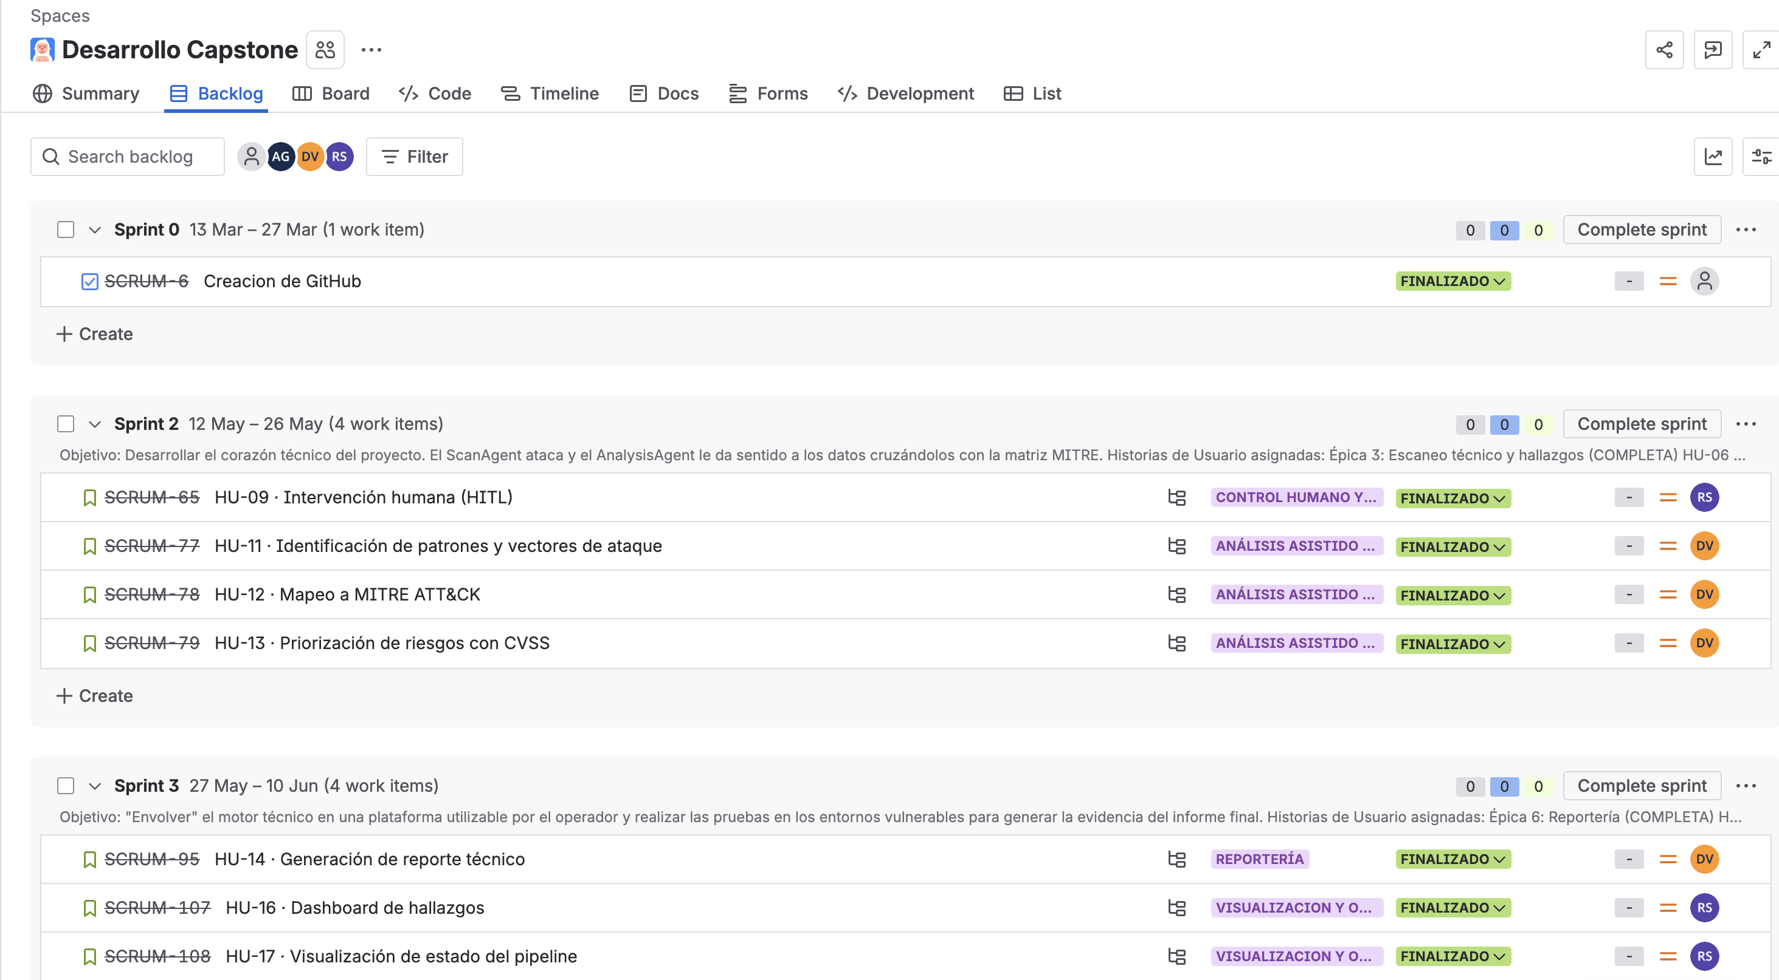
 | El Giro puede ir en los problemas
 | La arquitectura no se ve
 | El Modelo no se ve
 | Stack; No vi la herramientas de la solución

 | APP:
 | Que es el limite de velocidad?
 | No quedá clara la evidencia de que el sistema realice lo que se promete

 | Jira no fue utilizado correctamente durante todo el proyecto

